BAYES
 | TEOREMA DE BAYES EJEMPLO


A | Probabilidad pre test de pasar examen | 0.25

B | Probabilidad pre test de NO pasar examen | 0.75

C | Probabilidad de haber tomado el curso preparatorio si se aprobó el examen - P(PC │ aprobó) | 0.6

D | Probabilidad de haber tomado el curso preparatorio si se falló el examen - (P[PC │ falló) | 0.31

E | Probabilidad conjunta de pasar y de tomar el curso preparatorio - P(pasar y tomar curso) = A*C | 0.15

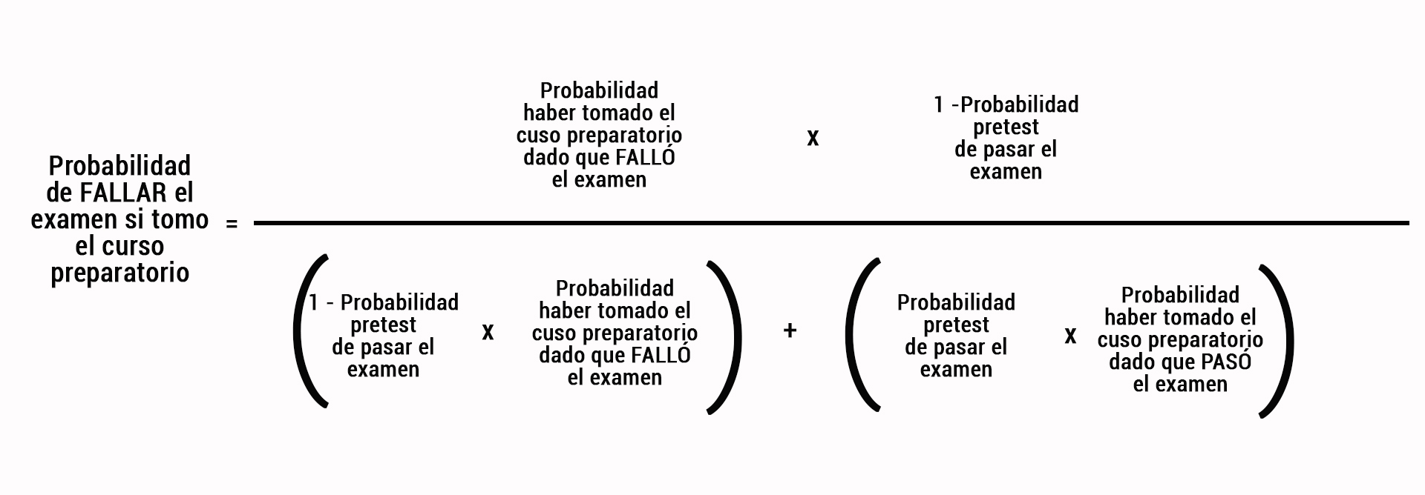
F | Probabilidad conjunta de fallar y tomar el curso - P(fallar y tomar curso) = B*D | 0.2325

 | PROBABILIDAD POSTEST DE PASAR SI SE TOMA EL CURSO - P(pasar │tomó curso preparatorio) - | 0.3922
 | (C * A) / (C * A) + (B * D)

 | PROBABILIDAD POSTEST DE FALLAR SI SE TOMA EL CURSO - P(fallar │tomó curso preparatorio) - | 0.6078
 | (D *B) / (D *B) + (A * C)

FACTOR DE BAYES
FACTOR DE BAYES PARA EL PROBLEMAS DE LA CAJA MISTERIOSA DE ZOLTAN |  | La idea general es que para saber si nuestros datos favorecen más a la HTasmania o a la HGato, lo que debemos hacer es calcular qué tan probables serían nuestros datos si la HTasmania fuera correcta y qué tan probables serían si La HGato fuera correcta. La división entre ambas probabilidades es precisamente el factor de Bayes (o Bayes factor, en inglés). Estas probabilidades nos las dieron en las filas 12 y 14. Si no las tuviéramos, tocaría calcularlas usando el teorema de Bayes.

DILIGENCIAR SOLO LAS CELDAS CON FONDO NEGRO Y LETRAS AMARILLAS

Voy a meter mi mano en una caja que contiene uno de dos animales: un gato o un demonio de Tasmania.

La probabilidad (previa) de que la caja tenga un demonio de Tasmania es (escribir en %, por ejemplo 50 para 50%) = | 50

La probabilidad (que llamaremos previa) de que la caja tenga un gato es (se calcula como 100 menos J8) = | 50

Si la caja tiene un d. de Tasmania la prob de que me arranque un dedo es (escribir en %, por ejemplo 90 para 90%) = | 90

Si la caja tiene un gato la probabilidad de que me arranque un dedo es (escribir en %, por ejemplo 10 para10%) = | 10

Suponemos que meto la mano y el animal que había me arrancó un dedo (ese fue el resultado del experimento), o sea los datos

¿Qué hay dentro de la caja? ¿Un demonio de Tasmania o un gato? No se puede saber a ciencia cierta, pero, dado que me arrancó un dedo, creo que lo más probable es que la caja tuviera un demonio de Tasmania (esa es una hipotesis que llamaremos HTasmania).
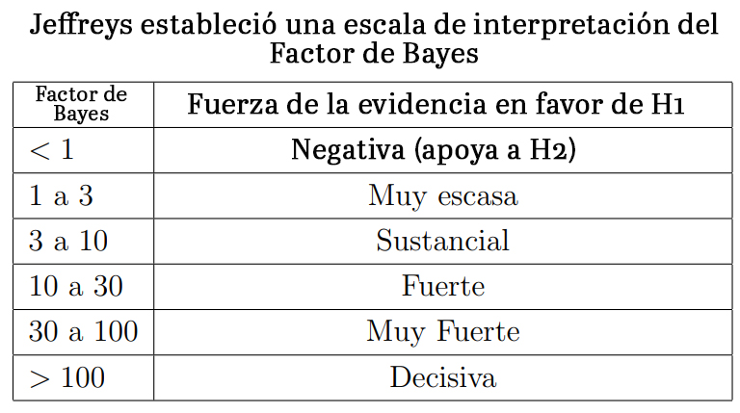

La que sería la hipótesis alternativa es que dentro de la caja había un gato. A esa hipótesis la llamaremos HGato.

El factor de Bayes de la Htasmania Vs. la Hgato se obtiene multiplicando la probabilidad previa de Tasmania (L8)) por el resultado de dividir la probabilidad de que un demonio de Tasmania me arranque un dedo (L12) entre la probabilidad de que un gato me arranque un dedo (L14) = | 4.50

MIREMOS AHORA EL ESCENARIO ALTERNO

Suponemos ahora que meto la mano y el animal que había no me hizo nada (ese fue el resultado del experimento), o sea los datos

¿Qué hay dentro de la caja? ¿Un demonio de Tasmania o un gato? No se puede saber a ciencia cierta, pero, como no le pasó nada a mi mano, creo que lo más probable es que la caja tuviera un gato (esa es una hipotesis que llamaremos HGato).

Para este caso, en que mi mano salió intacta, La que sería la hipótesis alternativa es que dentro de la caja había un demonio de Tasmania (HTasmania).

El factor de Bayes de la HGato Vs. la HTasmania se obtiene multiplicando la probabilidad previa de Gato (L10) por el resultado de dividir la probabilidad de que un gato me arranque un dedo (L14) entre la probabilidad de que un demonio de Tasmania me arranque un dedo (L12) = | 4.50
 |  | http://halweb.uc3m.es/esp/Personal/personas/jmmarin/esp/Bayes/tema5bayes.pdf

